몬스터 상세 설정
 | 몬스터 상세 설정

이름 | 거대 고블린 | 배치 위치 | 튜토리얼~논산 까지 | 참고 이미지

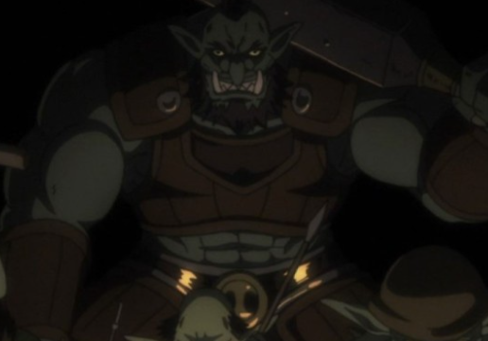
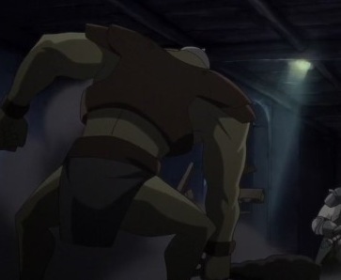
종족 | 고블린 | 역할 | 보스

공격 컨셉 | 덩치가 거대한 만큼 강한 힘을 이용하여 몽둥이로 큰 한방을 내려치는 컨셉 (튜토리얼에서도 해당 방식으로 주인공을 엄마를 죽였음)

스킬 컨셉 | 1. 고블린의 포효 - 스킬 사용 시 3초동안 침묵 상태가 되며 스킬 사용 불가능 2. 강한 내려찍기 - 육중한 몸을 이용하여 강하고 느린 한 방을 사용, 피하기는 쉬우나 위력은 엄청나다.

몬스터 배경 설정 | 주인공에게 트라우마를 심게 해 준 장본인인 거대 고블린. 튜토리얼에서 처음 등장하고 이후 논산 스테이지 맵 등에서 재등장할 예정. 원래는 고블린 무리의 우두머리였으나 두려움으로 인해 이지를 잃고 타락했다. 현재는 자유를 포기하고 마신에게 정신지배를 당하는 마신의 군단 중 하나이다. 다른 차원(지구)로 넘어가 마신의 지배력을 잃고 야생화되었으나 흉포했던 마음만은 그대로 남아 인간을 보면 무조건적으로 잡아 없애고 싶어한다 (인게임 구현에 텍스트를 넣을 수 있다면) "모..든..것은..마..신....의..뜻대..로.." "고블린은..인간을..원하지..않는다.."

기획의도 | 튜토리얼에서 설정한 대로 엄마를 죽인 거대 고블린+무기 를 생각하니 몽둥이를 든 거대한 고블린이 떠올랐다. 완전한 보스의 이미지는 아니고, 전투의 탑 25층이 있다면 2층 정도에 나올 법한..? 덩치만 크고 이지는 없는, 그런 느낌의 고블린을 상상했다. 맵이 뒤로 갈수록 고 레벨의 몬스터를 등장시켜야 하는데, 해당 몬스터는 그 정도까지의 고 레벨 몬스터로는 생각하지 않았다. 등장 위치는 뒤로 갈수록 비중이 줄어들었으면 좋겠다.(혹은 아예 나오지 않는 것도 좋겠다.) 해당 몬스터만의 큰 특징이 필요하다면 추가할 수는 있겠으나 네코랜드 리소스를 생각해서 가장 기본적인 고블린의 형태를 설정하기로 하였음.

